1回目
単体テストエビデンス

アプリ名 | pg0137_db_insert
単体テスト名 | pg0137_db_insert_単体テスト仕様書
テストNo | No11

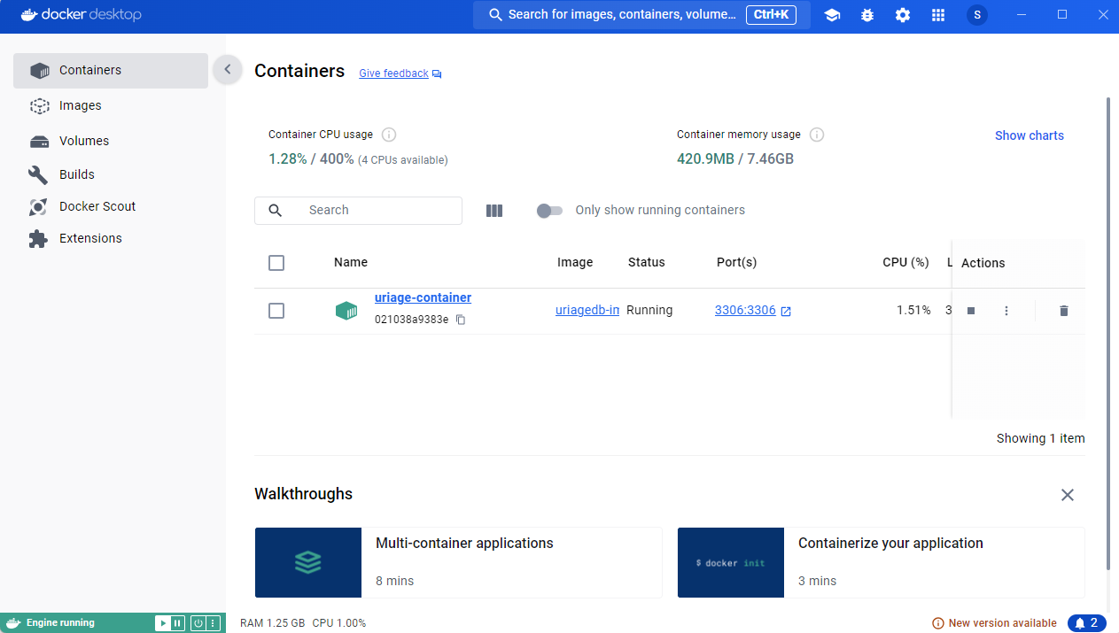

Docker起動

第一引数のカードが未登録であることを確認

第二引数のカード権限があるカードであることを確認

正常終了を確認OK

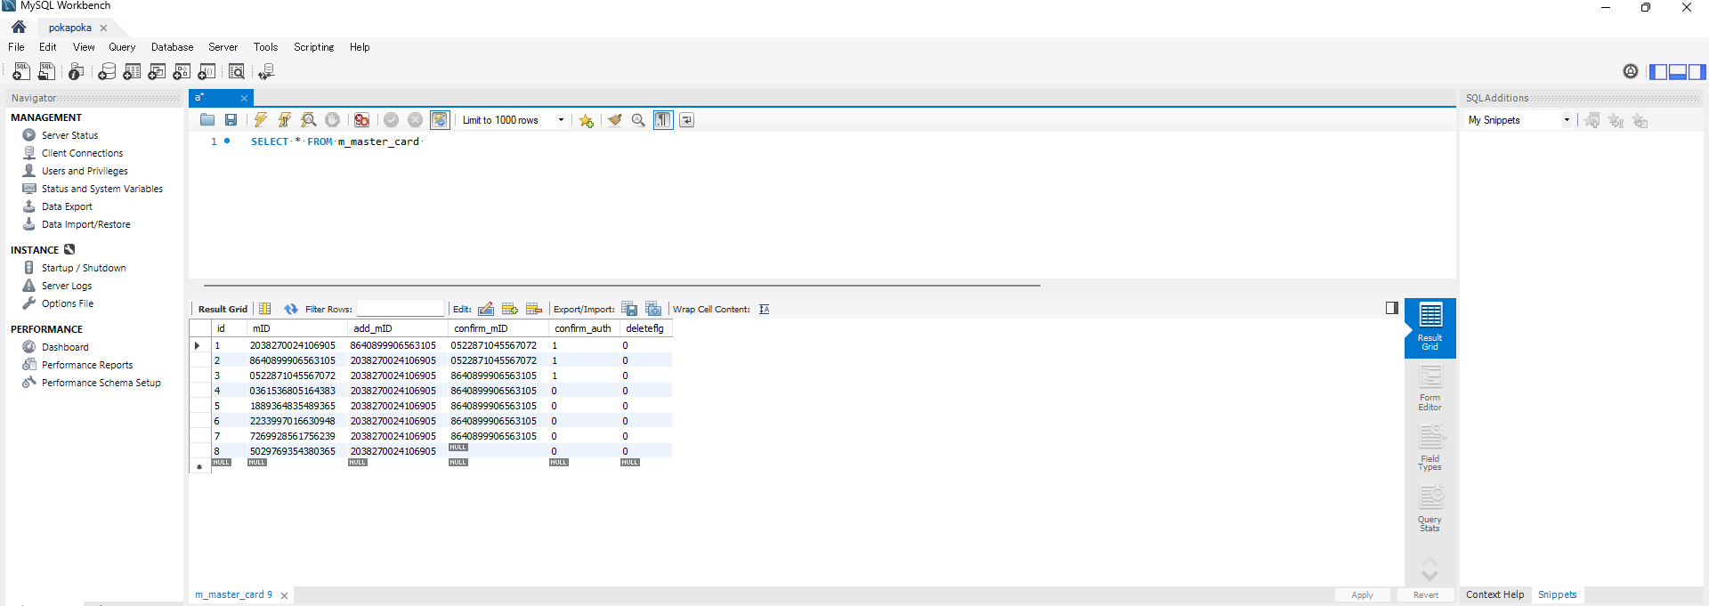

登録されてないNG

2回目
単体テストエビデンス

アプリ名 | pg0137_db_insert
単体テスト名 | pg0137_db_insert_単体テスト仕様書
テストNo | No11

Docker起動

第一引数のカードが未登録であることを確認

第二引数のカード権限があるカードであることを確認

正常終了を確認OK

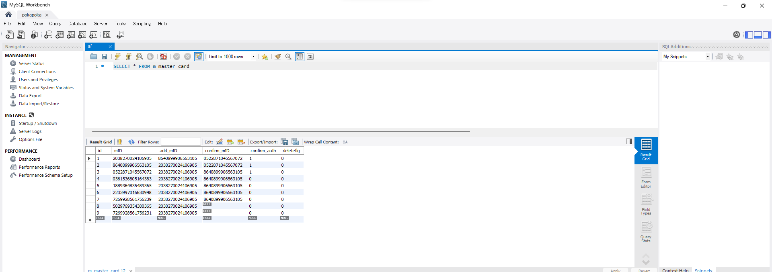

データが1件追加されてるOK

IDが9であるOK

midが想定通りであるOK

add_midが想定通りであるOK

delete_flgがnullであるOK

confirm_midがnullであるOK
confirm_authはfalseであるOK

